Hoja1
Alerta de Pedidos Online Counter
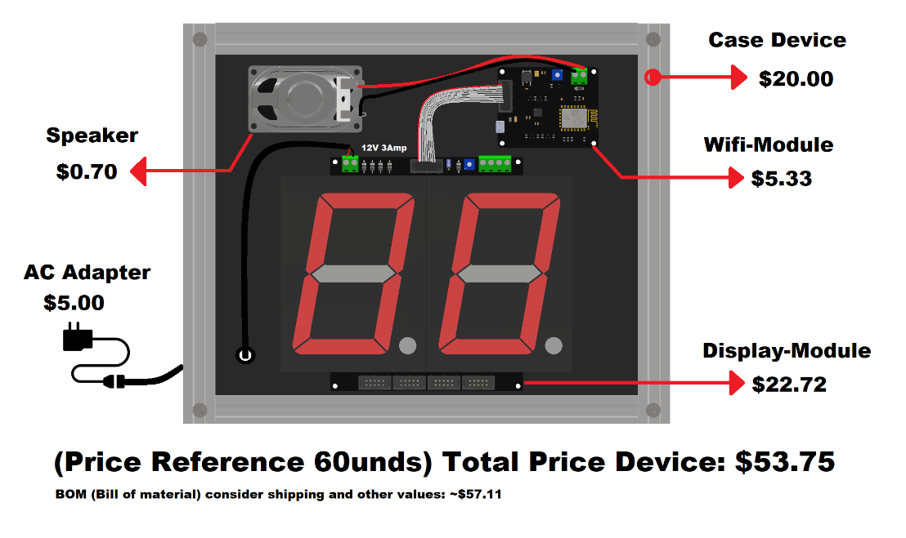
No.Parte o Identificacion | Imagen | Descrpcion | Cantidad | $ Precio/Und | Subtotal
1.5metros Perfil 20X40 Tipo V Slot | 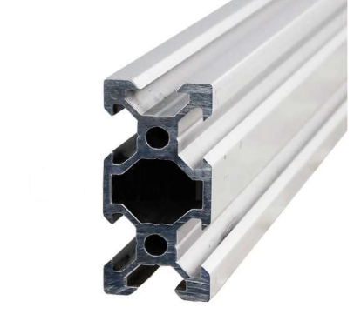 | Los perfiles de aluminio con riel tipo V permiten un ensamblaje sumamente fácil y rápido | 1 | $26.20 | $26.20
Tuerca T simple | 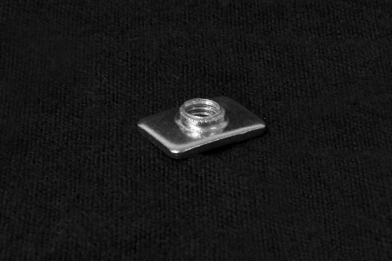 | Modulo Semaforo+Alarma 12V | 25 | $0.10 | $2.50
Envió desde Cuenca |  | Envió desde Cuenca | 1 | $5.00 | $5.00
Corte Laser | 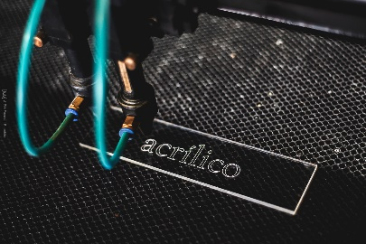 | Corte Laser (Por Confirmar Costo, ya que cobran por el tiempo) | 2 | $10.00 | $20.00
 |  |  |  | TOTAL | $53.70

